对账
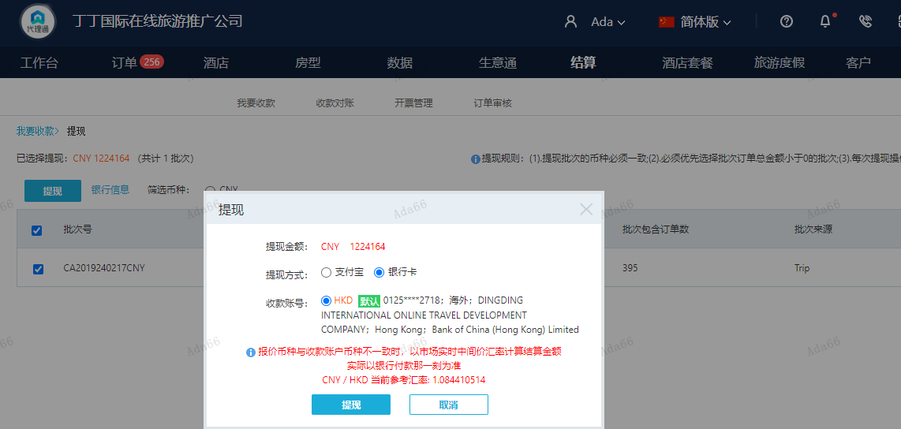
订单号 | 入住日期 | 离店日期 | 应收 |  |  |  | ，
999229831749975 | 2024-02-09 | 2024-02-16 | 21756 | 24906.00 | 4623333 | -3150 | ，4623333 | 直采 | 4623333 出入账不变，另建 工单收款3150CNY, 补款单 999229950921919
999229841330367 | 2024-02-15 | 2024-02-16 | 600 | #N/A | 4624554 | #N/A | ，4624554 | 直采 | 此单是订单4624554修改日期以及房型的补款单 | 本期收回600元
999229950921919 | 2024-02-09 | 2024-02-16 | 3150 | #N/A | 4623333 | #N/A | ，4623333 | 直采 | 4623333 出入账不变，另建 工单收款3150CNY, 补款单 999229950921919
999230165805283 | 2024-02-14 | 2024-02-16 | 7743 | 7943 | 4695227 | -200 | ，4695227 | 直采 | 本单实际是订单号：999230165805283的收款单，客人需修改房型为尊贵特大床房，含每晚双早，收取修改费用共计200元，请处理，谢谢。 。 | 等ADA改账
999230173979110 | 2024-02-14 | 2024-02-16 | 200 | #N/A | 4695227 | #N/A | ，4695227 | 直采 | 本单实际是订单号：999230165805283的收款单，客人需修改房型为尊贵特大床房，含每晚双早，收取修改费用共计200元，请处理，谢谢。 。 | 等ADA改账

 |  |  | 1224164

A240221140822481 |  | 1162093 | 1260185.87
A240221140942481 |  | 62071 | 67310.44
CNY / HKD 当前参考汇率: 1.084410514 |  | 1224164 | 1327496.31
总计： 1224164 CNY/ 1327496.31 HKD

